解析
竞争对手商品结构数据采集与处理方案撰写
【任务要求】
通过对任务背景的分析和理解，根据数据化运营方案，撰写竞争对手商品结构数据采集与处理方案。

【知识要点】
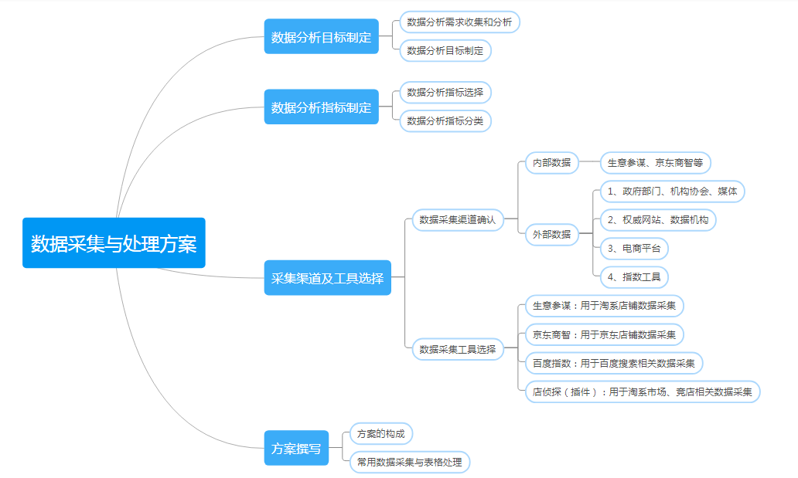

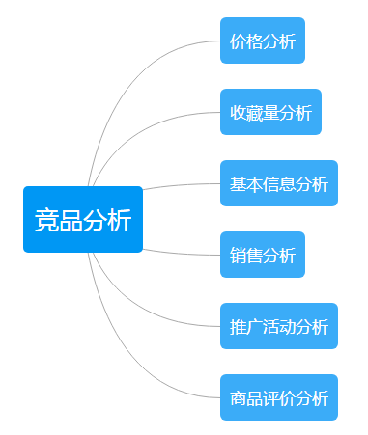

【分析结论】

本题根据任务背景分析可知需要关注的是竞争对手的商品新品上架和其他商品销售情况，所以需要分析竞争对手店铺的商品结构；

需要分析竞争店铺商品结构，主要从竞争对手店铺采集相关信息；

1、商品标题是分析维度，不是指标； 2、了解商品结构需要分析其价格的原因是：一般会从价格体现，哪些是形象款，哪些是引流款等； 3、分析竞品的销量可以判断竞品优势产品，选项中没有销量指标，但价格指标和销量指标是互相影响因素（销量=成交金额/价格）

数据处理包含转化、清洗和计算。

